Sheet1
个人简历
马一龙 |  |  |  |  | 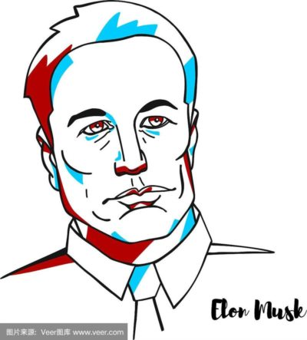 皂片
我一龙要让推特再次伟大！
年龄 |  | 69岁 | 最高学历 | 小学
所在城市 |  | 北京北京 | 工作年限 | 10年
联系电话 |  | 010-110110110 | 电子邮箱 | mayilong@gmail.com

 | 求职意向
这里是求职意向，写点什么呢…… 想当推特的CEO，终身的那种

 | 工作经验
这里是工作经验，写点什么呢…… 射火箭 挖地道 挑担子 烙大饼

 | 教育背景
这里是教育背景，写点什么呢…… 霍普金斯·清华大学，博士学位

 | 专业技能
这里是专业技能，写点什么呢…… 越野跑路 长途游泳 指明方向

 | 自我评价
这里是自我评价，写点什么呢…… 用户就是旧金山，我们推特就是要打旧金山，守旧金山

